Trang_bìa
Posts and Telecommunications Institute of Technology |  |  |  |  |  |  | Thiết kế |  | Tài liệu phát triển |  | Tên hệ thống |  | Tìm kiếm việc và người giúp việc |  |  |  | Người tạo |  | TrungNH | Ngày tạo |  | 2018-01-10
 |  |  |  |  |  |  |  |  |  |  |  |  |  |  |  |  | Người cập nhật |  |  | Ngày cập nhật
 |  |  |  |  |  |  |  |  |  |  | Màn hình (ID) |  | Login |  | Màn hình (Tên) |  | Màn hình đăng nhập

 | QUAN LY SINH VIEN Tài liệu phát triển hệ thống

 | Version 1.0

 |  |  |  |  |  |  |  |  |  | 1. Mục đích |  |  | 7. Giao diện màn hình
 |  |  |  |  |  |  |  |  |  | 2. Giới hạn hoạt động |  |  | 8. Danh sách hạng mục
 |  |  |  |  |  |  |  |  |  | 3. Giới hạn hệ thống |  |  | 9. Khái quát chức năng
 |  |  |  |  |  |  |  |  |  | 4. Chức năng liên quan |  |  | 10. Xử lý chi tiết
 |  |  |  |  |  |  |  |  |  | 5. Không bao gồm
 |  |  |  |  |  |  |  |  |  | 6. Sơ đồ

Posts and Telecommunications Institute of Technology |  |  |  |  |  |  | Thiết kế |  | Tài liệu phát triển |  | Tên hệ thống |  | Tìm kiếm việc và người giúp việc |  |  |  | Người tạo |  | TrungNH | Ngày tạo |  | 2018-01-10
 |  |  |  |  |  |  |  |  |  |  |  |  |  |  |  |  | Người cập nhật |  |  | Ngày cập nhật
 |  |  |  |  |  |  |  |  |  |  | Màn hình (ID) |  | Login |  | Màn hình (Tên) |  | Màn hình đăng nhập

 | Lịch sử chỉnh sửa

 | Ver |  | Ngày cập nhật |  |  | Nội dung cập nhật |  |  |  |  |  |  | Người cập nhật
 |  |  |  |  |  |  |  |  |  |  |  |  |  | Ngày duyệt |  | Người duyệt |  | Ngày duyệt |  |  | Người duyệt
 | 1 |  | 2016-06-27 |  |  | Tạo mới |  |  |  |  |  |  | TrungNH

Posts and Telecommunications Institute of Technology |  |  |  |  |  |  | Thiết kế |  | Tài liệu phát triển |  | Tên hệ thống |  | Tìm kiếm việc và người giúp việc |  |  |  | Người tạo |  | TrungNH | Ngày tạo |  | 2018-01-10
 |  |  |  |  |  |  |  |  |  |  |  |  |  |  |  |  | Người cập nhật |  |  | Ngày cập nhật
 |  |  |  |  |  |  |  |  |  |  | Màn hình (ID) |  | Login |  | Màn hình (Tên) |  | Màn hình đăng nhập

 | 1. Mục đích
 |  | - Dùng để login vào hệ thống
 |  | - Người sử dụng nhập username và password đã đăng ký để login
 |  | - Sau khi nhấn nút login, trường hợp phát sinh lỗi thì hiển thị thông báo lỗi, ngược lại di chuyển đến màn hình menu

 | 2. Giới hạn hoạt động
 |  | Không có

 | 3. Giới hạn hệ thống
 |  | Không có

 | 4. Chức năng liên quan
 |  | Không có

 | 5. Không bao gồm
 |  | Không có

Posts and Telecommunications Institute of Technology |  |  |  |  |  |  | Thiết kế |  | Tài liệu phát triển |  | Tên hệ thống |  | Tìm kiếm việc và người giúp việc |  |  |  | Người tạo |  | TrungNH | Ngày tạo |  | 2018-01-10
 |  |  |  |  |  |  |  |  |  |  |  |  |  |  |  |  | Người cập nhật |  |  | Ngày cập nhật
 |  |  |  |  |  |  |  |  |  |  | Màn hình (ID) |  | Login |  | Màn hình (Tên) |  | Màn hình đăng nhập

Màn hình thanh toán
 | 6. Sơ đồ

Khởi động
hệ thống

màn hình Menu

User
User

 | Table

 |  |  | № | Loại | Tên |  |  |  |  |  | I/O | Ghi chú
 |  |  | 1 | M | User |  |  | Table quản lý user |  |  | O
 |  |  | 2 |  |  |  |  | Mô tả api vào đây
 |  |  | 4
 |  |  | 5
 |  |  | 6
 |  |  | 7
 |  |  | 8
 |  |  | 9
 |  |  | 10

 |  |  |  | ※ Loại (M: Master / T: Transaction table / Ⅰ: INI file / W: work table / V: view / S: stored procedures / L: SQL loader / F: file)

Thiết_kế
Posts and Telecommunications Institute of Technology |  |  |  | Thiết kế |  |  | Tài liệu phát triển |  |  |  |  |  | Tên hệ thống |  |  |  | Tìm kiếm việc và người giúp việc |  |  |  | Người tạo | TrungNH | Ngày tạo | 2018-01-10
 |  |  |  |  |  |  |  |  |  |  |  |  |  |  |  |  |  |  |  |  | Người cập nhật |  | Ngày cập nhật
 |  |  |  |  |  |  |  |  |  |  |  |  | Màn hình (ID) |  |  |  | Login |  | Màn hình (Tên) |  | Màn hình đăng nhập

 | 7. Giao diện màn hình

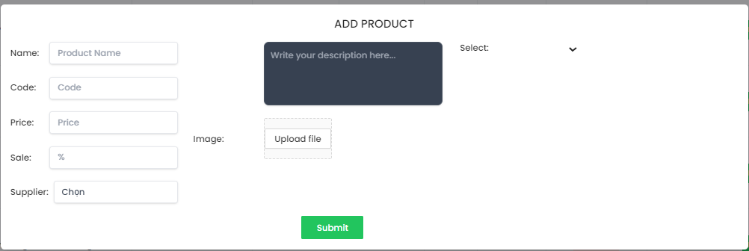

Posts and Telecommunications Institute of Technology |  |  |  | Thiết kế |  |  | Tài liệu phát triển |  |  |  |  |  | Tên hệ thống |  |  |  | Tìm kiếm việc và người giúp việc |  |  |  | Người tạo | TrungNH | Ngày tạo | 2018-01-10
 |  |  |  |  |  |  |  |  |  |  |  |  |  |  |  |  |  |  |  |  | Người cập nhật |  | Ngày cập nhật
 |  |  |  |  |  |  |  |  |  |  |  |  | Màn hình (ID) |  |  |  | Login |  | Màn hình (Tên) |  | Màn hình đăng nhập

 | 8. Danh sách hạng mục
 |  | [Vùng hiển thị cố định]
 |  | № | Tên hạng mục |  | Control |  |  |  |  | Nội dung hiển thị |  |  |  |  |  |  |  |  | Ý nghĩa
 |  | 1 | Name |  |  | TextView |  |  |  |  |  | Tên sản phẩm |  |  |  |  |  |  |  | Mô tả nội dung nhập cho người dùng
 |  | 2 | Code |  |  | TextView |  |  |  |  |  | Mã sản phẩm |  |  |  |  |  |  |  | Mô tả nội dung nhập cho người dùng
 |  | 3 | Price |  |  | TextView |  |  |  |  |  | Giá bán |  |  |  |  |  |  |  | Mô tả nội dung nhập cho người dùng
 |  | 4 | Sale |  |  | TextView |  |  |  |  |  | Phần trăm giảm giá nếu có |  |  |  |  |  |  |  | Mô tả nội dung nhập cho người dùng
 |  | 5 | Supplier |  |  | TextView |  |  |  |  |  | Nhà cung cấp |  |  |  |  |  |  |  | Mô tả nội dung nhập cho người dùng
 |  | 6 | Select |  |  | TextView |  |  |  |  |  | Chọn danh mục sản phẩm |  |  |  |  |  |  |  | Mô tả nội dung nhập cho người dùng
 |  | 7 | Description |  |  | TextView |  |  |  |  |  | Mô tả thông tin sản phẩm |  |  |  |  |  |  |  | Mô tả nội dung nhập cho người dùng
 |  | 8 | Image |  |  | TextView |  |  |  |  |  | Ảnh minh họa sản phẩm |  |  |  |  |  |  |  | Mô tả nội dung nhập cho người dùng

 |  | [Vùng nhập]
 |  | № | Tên hạng mục | Loại dữ liệu | Độ dài |  |  | Bắt buộc |  |  | I/O |  | Control |  |  | Format |  | Ghi chú
 |  | 1 | Product Name | Chuỗi chữ |  |  |  |  | Y |  | I |  |  | TextView
 |  | 2 | Code | Chuỗi chữ |  |  |  |  | Y |  | I |  |  | TextView
 |  | 3 | Price | Chuỗi số |  |  |  |  | Y |  | I |  |  | TextView
 |  | 4 | % | Chuỗi số |  |  |  |  | Y |  | I |  |  | Spinner
 |  | 5 | Chọn | Chuỗi chữ |  |  |  |  | Y |  | I/O |  |  | Spinner
 |  | 6 | Uploadfile | File |  |  |  |  | Y |  | I |  |  | TextView
 |  | 7 | Description | Chuỗi chữ |  |  |  |  | Y |  | I |  |  | TextView

Posts and Telecommunications Institute of Technology |  |  |  | Thiết kế |  |  | Tài liệu phát triển |  |  |  |  |  | Tên hệ thống |  |  |  | Tìm kiếm việc và người giúp việc |  |  |  | Người tạo | TrungNH | Ngày tạo | 2018-01-10
 |  |  |  |  |  |  |  |  |  |  |  |  |  |  |  |  |  |  |  |  | Người cập nhật |  | Ngày cập nhật
 |  |  |  |  |  |  |  |  |  |  |  |  | Màn hình (ID) |  |  |  | Login |  | Màn hình (Tên) |  | Màn hình đăng nhập

 |  | [Vùng nút]
 |  | № | Tên hạng mục |  | Control |  |  |  |  |  |  |  |  |  | Ghi chú
 |  | 1 | Submit |  | Button
 |  | 2 | Select category |  | Select box
 |  | 3 | Image |  | Select box
 |  | 4 | Upload file |  | Button
 | 9. Khái quát chức năng
 |  | (1) Hiển thị ban đầu
 |  |  | 1. Hiển thị màn hình ở trạng thái ban đầu

 |  | (2) Nhập thông tin sản phẩm
 |  |  | 1. Tên sản phẩm
 |  |  | 2. Mã sản phẩm
 |  |  | 3. Mã giảm giá nếu có
 |  |  | 4. Mô tả sản phẩm
 |  | (3) Chọn nhà cung cấp
 |  |  | 1. Chọn nhà cung cấp thực phẩm

 |  | (4) Chọn danh mục sản phẩm
 |  |  | 1. Chọn danh mục sản phẩm
 |  | (5) Chọn ảnh minh họa
 |  |  | 1. Chọn ảnh minh họa cho sản phẩm

 |  | (6) Hoàn tất thêm sản phẩm

Posts and Telecommunications Institute of Technology |  |  |  | Thiết kế |  |  | Tài liệu phát triển |  |  |  |  |  | Tên hệ thống |  |  |  | Tìm việc và người giúp việc |  |  |  | Người tạo | TrungNH | Ngày tạo | 2018-01-10
 |  |  |  |  |  |  |  |  |  |  |  |  |  |  |  |  |  |  |  |  | Người cập nhật |  | Ngày cập nhật
 |  |  |  |  |  |  |  |  |  |  |  |  | Màn hình (ID) |  |  |  | Post_Recruitment |  | Màn hình (Tên) |  | Đăng tải thông tin tuyển dụng

 | 10. Xử lý chi tiết
 |  | (1) Hiển thị ban đầu
 |  |  | Xem chi tiết
 |  | (2) Nhập thông tin sản phẩm
 |  |  | Xem chi tiết
 |  | (3) Chọn nhà cung cấp
 |  |  | Xem chi tiết
 |  | (4) Chọn danh mục sản phẩm
 |  |  | Xem chi tiết
 |  | (5) Thêm ảnh minh họa
 |  |  | Xem chi tiết
 |  | (6) Hoàn tất thêm sản phẩm vào giỏ hàng
 |  |  | Xem chi tiết

 | "Vui lòng nhập email"
 | "Vui lòng nhập mật khẩu"
 | "Email không đúng định dạng"
 | "Mật khẩu tối thiểu 6 kí tự có chứ chữ hoa, chữ thường và kí tự số"

XuLi10.2
Posts and Telecommunications Institute of Technology |  |  |  |  |  |  | Thiết kế |  | Tài liệu phát triển | Tên hệ thống | Tìm việc và người giúp việc |  | Người tạo | TrungNH | Ngày tạo | 2018-01-10
 |  |  |  |  |  |  |  |  |  |  |  |  | Người cập nhật |  | Ngày cập nhật
 |  |  |  |  |  |  |  |  |  | Màn hình (ID) | Update_Info_Employee | Màn hình (Tên) | Cập nhật thông tin người lao động

 | 10. Xử lý chi tiết
 |  | (3) Chọn nhà cung cấp
 |  |  | 1. Nhấn vào input 'Chọn thành phố' |  |  | Select'
 |  |  | 2. Hiển thị dialog để người dùng chọn option

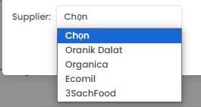

 |  |  |  |  | Giao diện minh hoạ

 |  | (4) Chọn danh mục sản phẩm
 |  |  | 1. Nhấn vào 'Select' để chọn danh mục sản phẩm
 |  |  | 2. Hiển thị dialog để người dùng chọn option

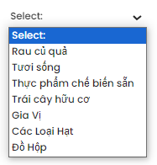

 |  |  |  |  |  |  |  | Giao diện minh hoạ

 |  |  | (5) Chọn ảnh minh họa
 |  |  |  | 1. Nhấp vào nút image để thêm hình ảnh từ máy

 |  |  | (5) Lưu lại lựa chọn của người dùng

XuLi10.3
Posts and Telecommunications Institute of Technology |  |  |  |  |  |  |  | Thiết kế |  |  | Tài liệu phát triển |  | Tên hệ thống |  | Tìm việc và người giúp việc |  |  |  | Người tạo | TrungNH | Ngày tạo | 2018-01-10
 |  |  |  |  |  |  |  |  |  |  |  |  |  |  |  |  |  |  | Người cập nhật |  | Ngày cập nhật
 |  |  |  |  |  |  |  |  |  |  |  |  | Màn hình (ID) |  | Update_Info_Employee | Màn hình (Tên) |  |  | Cập nhật thông tin người lao động

 | 10. Xử lý chi tiết
 |  | (6) Lưu hồ sơ
 |  |  | 1. Nhấn button 'Tiến hành thanh toán' thanh toán đơn hàng
 |  |  | 2. Xử lý check

 |  |  |  | № | Tên hạng mục |  |  |  | Nội dung check |  |  |  |  |  |  |  | Message Code
 |  |  |  | 1 | Product Name |  |  |  | Trường hợp chưa nhập tên sản phẩm |  |  |  |  |  |  |  | NOT_FULL_FIELD
 |  |  |  | 2 | Code |  |  |  | Trường hợp chưa nhập mã sản phẩm |  |  |  |  |  |  |  | NOT_FULL_FIELD
 |  |  |  | 3 | Price |  |  |  | Trường hợp chưa nhập giá bán |  |  |  |  |  |  |  | NUMBER_PHONE_ERROR
 |  |  |  | 4 | % |  |  |  | Trường hợp chưa nhập phần trăm giảm giá |  |  |  |  |  |  |  | NOT_FULL_FIELD
 |  |  |  | 5 | Chọn |  |  |  | Trường hợp chưa chọn 'Nhà cung cấp' |  |  |  |  |  |  |  | NOT_FULL_FIELD
 |  |  |  | 6 | Uploadfile |  |  |  | Trường hợp chưa chọn 'ảnh minh họa' |  |  |  |  |  |  |  | NOT_FULL_FIELD
 |  |  |  | 9 | Description |  |  |  | Trường hợp chưa nhập mô tả |  |  |  |  |  |  |  | NOT_FULL_FIELD

 |  |  |  |  |  | Hình ảnh minh họa lỗi chưa nhập thông tin

 |  |  |  | 3. Lưu dữ liệu lên firebase
 |  |  |  |  | a. Update ảnh
 |  |  |  |  |  | *. Lưu ảnh đại diện lên FirbaseStorage
 |  |  |  |  |  | **. Get link của image từ FireaseStorage

 |  |  |  |  | b. Truy xuất dữ liệu bị thay đổi khi người dùng input trên view |  |  |  |  |  |  |  |  | (Tại bảng này trên nội dung check có thuộc tính nào thì dưới đây cũng có thuộc tính đó)
 |  |  |  |  | Đối tượng |  |  |  |  | Truy xuất từ View
 |  |  |  |  | employee |  |  |  |  | employee.setFullName |  |  |  | = [Vùng nhập].getText().toString()
 |  |  |  |  |  |  |  |  |  | employee.setNumberPhone |  |  |  | = [Vùng nhập].getText().toString()
 |  |  |  |  |  |  |  |  |  | employee.setBirthDay |  |  |  | = [Vùng nhập].getText().toString()
 |  |  |  |  |  |  |  |  |  | employee.setAddress |  |  |  | = [Vùng nhập].getText().toString()
 |  |  |  |  |  |  |  |  |  | employee.setNativeLand |  |  |  | = [Vùng nhập].getText().toString()
 |  |  |  |  |  |  |  |  |  | employee.setWorkedJobs |  |  |  | = [Vùng nhập].getText().toString()
 |  |  |  |  |  |  |  |  |  | employe.isPublic |  |  |  | = [Vùng nhập].isChecked()
 |  |  |  |  |  |  |  |  |  | employee.setWorkedJobDetail |  |  |  | = [Vùng nhập].getText().toString()
 |  |  |  |  |  |  |  |  |  | employee.avatarUrl |  |  |  | = Từ xử lý (6).3.a.**

 |  |  |  |  | c. Update dữ liệu lên FirebaseDatabase
 |  |  |  |  | Table |  |  |  | Employee
 |  |  |  |  | Lệnh update to Firebase |  |  |  | FirebaseDatabase.getInstance().DatabaseReference.child("Employee").child(employee.id).setValue(employee)

 |  |  |  | 4. Nếu phát sinh lỗi, thông báo tại màn hình này |  |  |  |  |  |  |  | (Lỗi xuất ra của hệ thống)
 |  |  |  | Ngược lại, thành công thì thông báo thành công và quay lại màn hính chính của ứng dụng

 |  |  |  |  | Thông báo |  |  | Trường hợp |  |  |  |  |  |  |  |  |  | Message Code
 |  |  |  |  | SUCCESS |  |  | Lưu thông tin thành công |  |  |  |  |  |  |  |  |  | EDIT_EMPLOYEE_SAVE_INFO_SUCCESS
 |  |  |  |  | FAIL |  |  | Lỗi kết nối mạng |  |  |  |  |  |  |  |  |  | CONNECT_ERROR
 |  |  |  |  |  |  |  | Trường hợp upload ảnh không thành công |  |  |  |  |  |  |  |  |  | EDIT_EMPLOYEE_UPLOAD_IMAGE_FAIL

 |  |  |  | 5. Tạo thành công

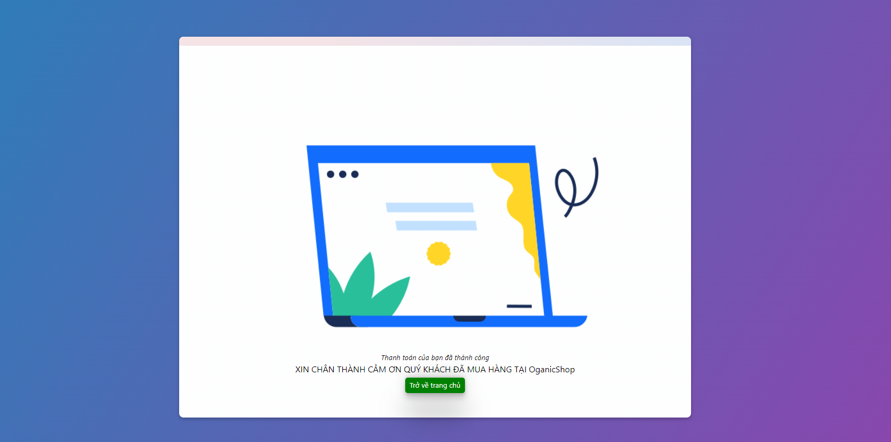

 |  |  |  |  |  |  | Hình ảnh minh họa thanh toán thành công

